Toelichting
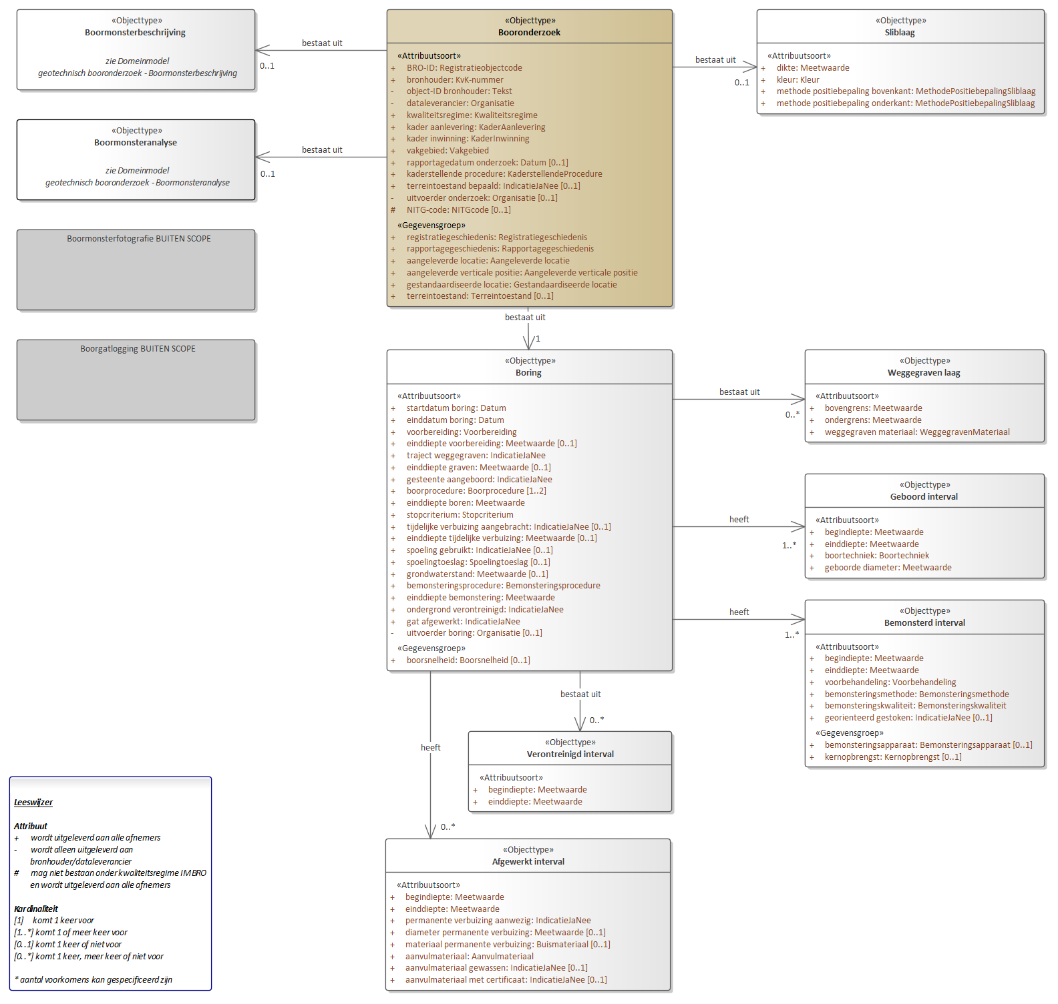
Format Name | BROObjects - data exemplification format
Format Version | 0.81
Format Definition | https://github.com/PlatformMeetnetbeheerders/BRO-Spreadsheet-en-tabelformat/blob/master/Documentatie.pdf
File Type | Excel
File Contents | Toelichting | Boorbeschrijving | Lagen | Historie | Waardelijsten
Object Type | Geotechnisch Booronderzoek (BHR-GT)
Object Identification | BroID

Toelichting:
· Doel van deze 'data file' is het weergeven of uitwisselen van de gegevens en gegevensinhoud van het desbetreffende registratieobject van de Basisregistratie Ondergrond (BRO)
· Details over de aanpak en achtergronden hiervan zijn te vinden in de op GitHub beschikbare documentatie (zie link in de header)
· De gegevens die als voorbeeld in dit bestand zijn opgenomen, zijn overgenomen uit het voorbeeldbericht van de BRO (reqistrationRequest.xml)
· Van dit format is ook een 'data exemplification' variant beschikbaar. De exemplification file is daarbij incompleet qua data-inhoud, maar complet(er) qua data-definities en toelichting
· Basis van deze formats is het vereenvoudigde domeinmodel hieronder, dat tot stand is gekomen via groepering van de BRO-entiteiten op basis van hun kardinaliteit (0..*,1, 1..*, etc.)
· De samenstellende entiteiten per entiteitgroep zijn terug te vinden in respectievelijke tabbladen of sheets verderop in dit bestand
· In deze versie van de datafile zijn momenteel alleen boorbeschrijvingen geimplementeerd, ofwel nog geen boormonsteranalyses

Vereenvoudigd BRO-domeinmodel

Volledig BRO-domeinmodel (UML-schema)

